保送
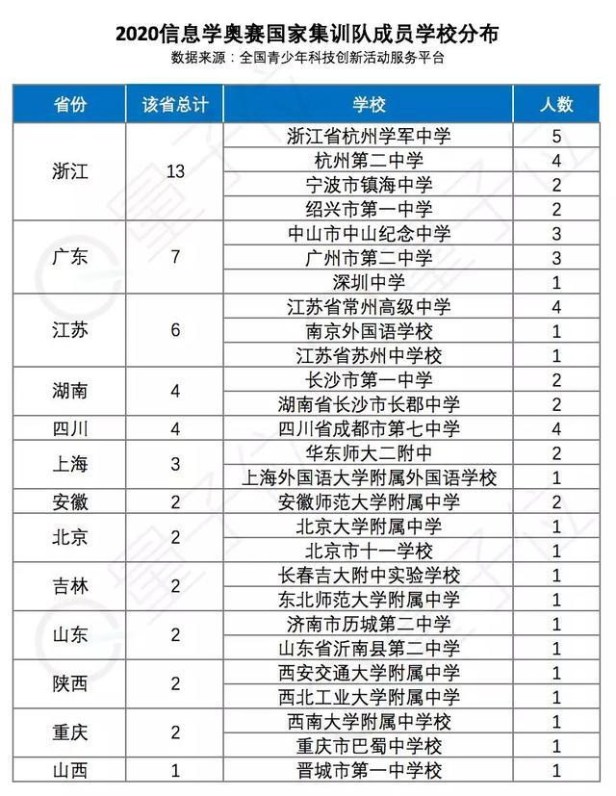
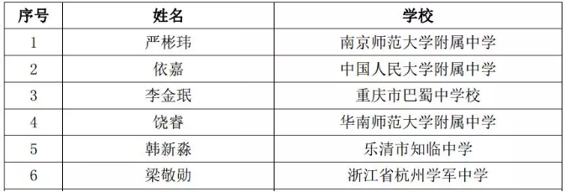
序号 | 姓名 | 性别 | 毕业学校 | 拟录取院校 | 拟录取专业 | 保送资格类别
1 | 陈家骏 | 男 | 湖南师大附中 | 清华大学 | 力学类（行健书院（钱班）） | 奥赛国家队集训学生
5 | 侯傑夫 | 男 | 湖南师大附中 | 清华大学 | 计算机类（计算机科学实验班/人工智能班） | 奥赛国家队集训学生
8 | 刘颖豪 | 男 | 湖南师大附中 | 清华大学 | 理科试验班类（经济、金融与管理） | 奥赛国家队集训学生
10 | 潘周捷 | 男 | 湖南师大附中 | 清华大学 | 力学类（行健书院（钱班）） | 奥赛国家队集训学生
11 | 彭凌峰 | 男 | 湖南师大附中 | 清华大学 | 理科试验班类 (新雅书院) | 奥赛国家队集训学生
12 | 王琇 | 男 | 湖南师大附中 | 清华大学 | 理科试验班类（经济、金融与管理） | 奥赛国家队集训学生
13 | 吴钰泉 | 男 | 湖南师大附中 | 清华大学 | 理科试验班类（数理（物理学）） | 奥赛国家队集训学生
14 | 向妤菡 | 女 | 湖南师大附中 | 清华大学 | 理科试验班类（化生（生物科学）） | 奥赛国家队集训学生
15 | 谢荣靖 | 男 | 湖南师大附中 | 清华大学 | 计算机类（计算机科学实验班/人工智能班） | 奥赛国家队集训学生
19 | 李世昌 | 男 | 湖南师大附中 | 北京大学 | 物理学类 | 奥赛国家队集训学生
24 | 吴钒瑞 | 男 | 湖南师大附中 | 北京大学 | 化学类 | 奥赛国家队集训学生
26 | 尹顺 | 男 | 湖南师大附中 | 北京大学 | 数学类 | 奥赛国家队集训学生
17 | 袁桢淏 | 男 | 长沙市第一中学 | 清华大学 | 计算机类（计算机科学与技术） | 奥赛国家队集训学生
18 | 张意飞 | 男 | 长沙市第一中学 | 北京大学 | 物理学类 | 奥赛国家队集训学生
23 | 安博施 | 男 | 长沙市第一中学 | 北京大学 | 计算机类 | 奥赛国家队集训学生
2 | 陈子云 | 男 | 长沙市雅礼中学 | 清华大学 | 计算机类（计算机科学实验班/人工智能班） | 奥赛国家队集训学生
4 | 何凯辰 | 男 | 长沙市雅礼中学 | 清华大学 | 计算机类（计算机科学实验班/人工智能班） | 奥赛国家队集训学生
6 | 胡晨曦 | 男 | 长沙市雅礼中学 | 清华大学 | 计算机类（计算机科学与技术） | 奥赛国家队集训学生
9 | 罗绍瑄 | 男 | 长沙市雅礼中学 | 清华大学 | 理科试验班类（化生（化学）） | 奥赛国家队集训学生
16 | 杨闵吉 | 男 | 长沙市雅礼中学 | 清华大学 | 计算机类（计算机科学实验班/人工智能班） | 奥赛国家队集训学生
20 | 祝振东 | 男 | 长沙市雅礼中学 | 北京大学 | 理科试验班类 | 奥赛国家队集训学生
3 | 段骁涵 | 男 | 长沙市长郡中学 | 清华大学 | 力学类（行健书院（钱班）） | 奥赛国家队集训学生
7 | 李岱然 | 男 | 长沙市长郡中学 | 清华大学 | 理科试验班类（化生（生物科学）） | 奥赛国家队集训学生
21 | 蔡雄 | 男 | 长沙市长郡中学 | 北京大学 | 物理学类 | 奥赛国家队集训学生
22 | 周书予 | 男 | 长沙市长郡中学 | 北京大学 | 计算机类 | 奥赛国家队集训学生
25 | 王亚西 | 男 | 长沙市长郡中学 | 北京大学 | 化学类 | 奥赛国家队集训学生

